6. 입찰진행 낙찰처리
시험ID | 시험항목 | 시험목적 | 테스트 계정 정보 | 시험절차 | 시험내역 | 시험결과내역 | 시험결과
TST_06_001 | 입찰진행 개찰 화면 이동 | 개찰된 입찰의 상세화면 이동 | ID : 420850 PW : 1111 | 전자입찰 > 입찰진행 > "개찰" 상태의 입찰번호 또는 입찰명 클릭 | 입찰진행 목록의 "개찰" 상태인 입찰번호 또는 입찰명을 클릭하여 개찰 상세 화면 이동 확인, 입찰기본정보 및 입찰공고 추가등록 사항 내용 확인 | 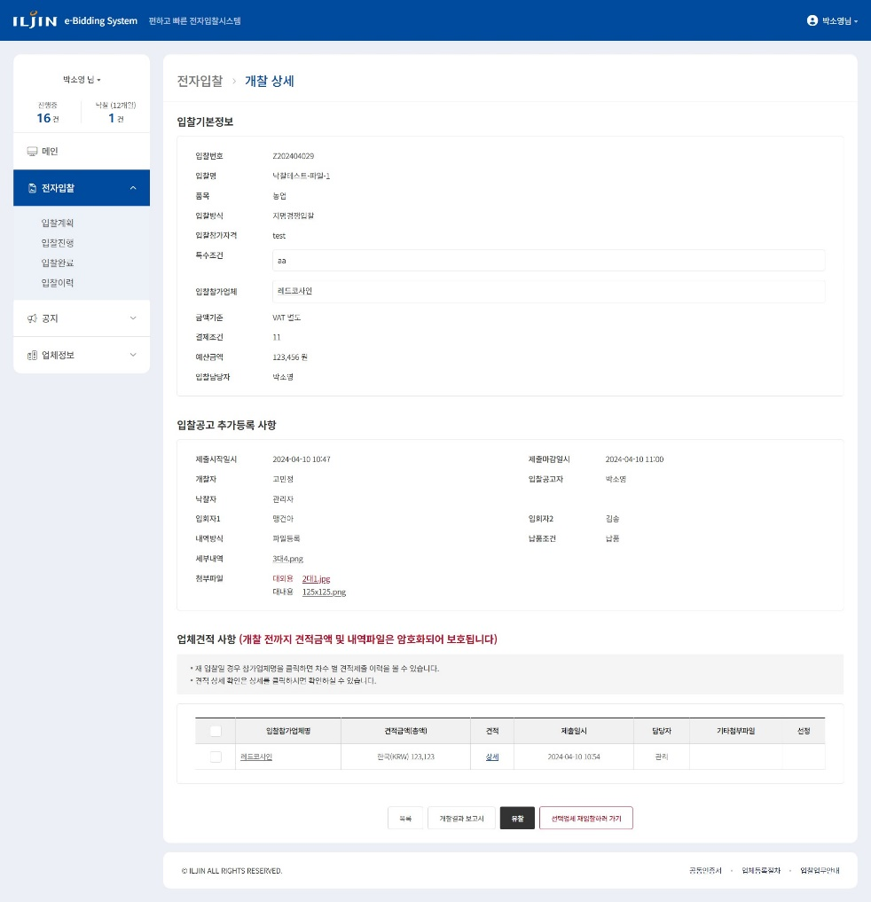
TST_06_002 | 입찰진행 낙찰 화면 기능 | 개찰된 입찰의 상세화면 기능 확인 | ID : 420850 PW : 1111 | 입찰잠가업체 클릭 | 지명경쟁입찰 일 경우 입찰참가업체 클릭 시 협력사 사용자 팝업 확인 | 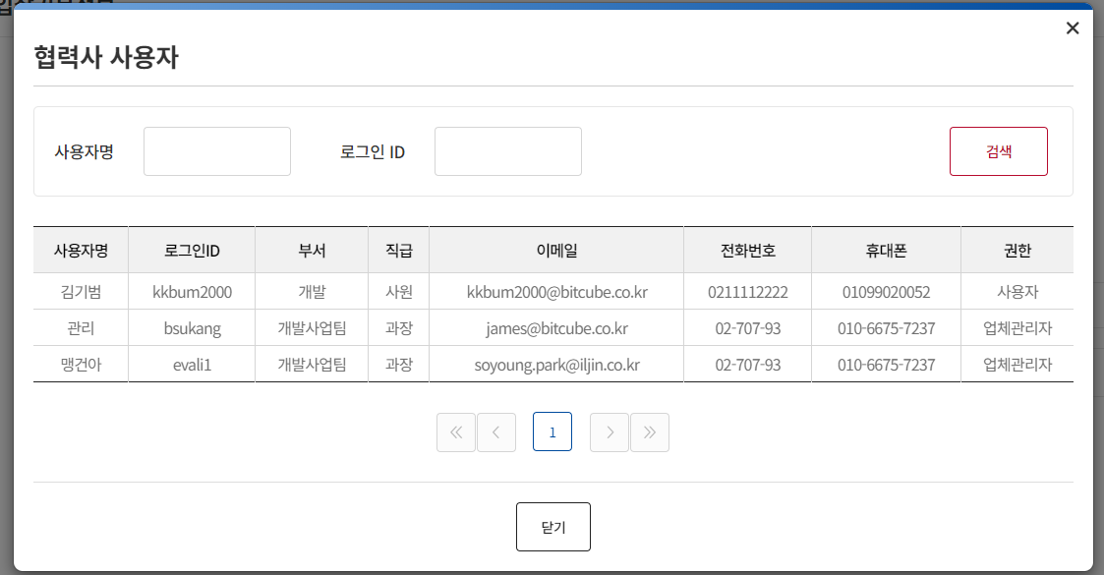
TST_06_003 | 입찰진행 낙찰 화면 기능 | 개찰된 입찰의 상세화면 기능 확인 | ID : 420850 PW : 1111 | 세부내역 혹은 첨부파일 클릭 | 첨부파일 다운로드 확인 | 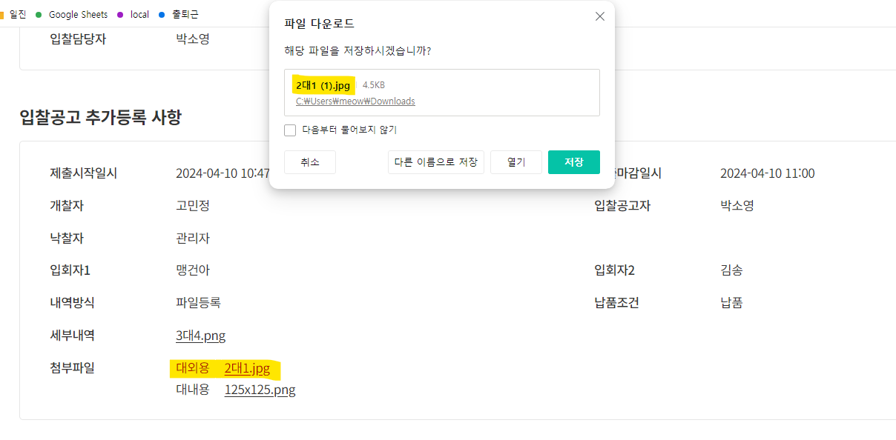
TST_06_004 | 입찰진행 낙찰 화면 기능 | 개찰된 입찰의 상세화면 기능 확인 | ID : 420850 PW : 1111 | 업체견적사항 내용 확인 | 업체견적 사항 내용 확인
TST_06_005 | 입찰진행 낙찰 화면 기능 | 개찰된 입찰의 상세화면 기능 확인 | ID : 420850 PW : 1111 | 투찰한 입찰참가업체명 클릭 | 입찰참가업체명 클릭 시 제출 이력 팝업 확인 | 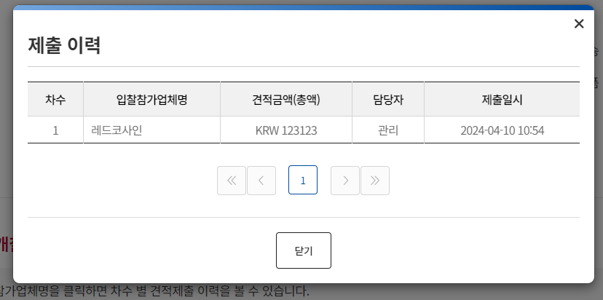
TST_06_006 | 입찰진행 낙찰 화면 기능 | 개찰된 입찰의 상세화면 기능 확인 | ID : 420850 PW : 1111 | 투찰한 입찰참가업체명 행의 상세 클릭 | 견적의 "상세" 클릭 시 내역방식이 [파일등록] 일 경우 파일 다운로드, [직접입력] 일 경우 하단에 세부내역 테이블 노출 확인 | 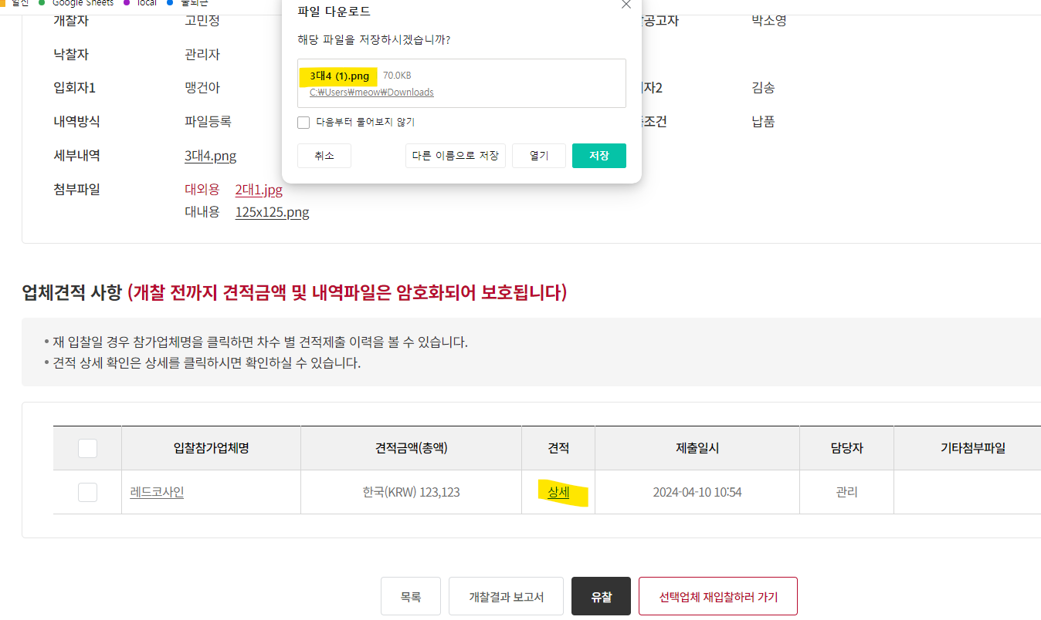 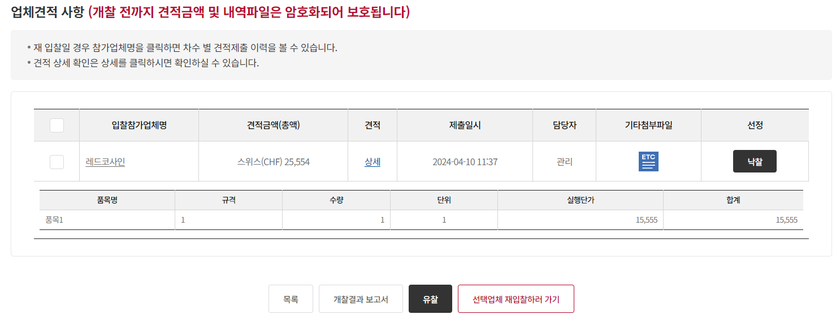
TST_06_007 | 입찰진행 낙찰 화면 기능 | 개찰된 입찰의 상세화면 기능 확인 | ID : 420850 PW : 1111 | 투찰한 입찰참가업체명 행의 기타첨부파일 클릭 | 기타첨부파일이 있을 경우 다운로드 확인 | 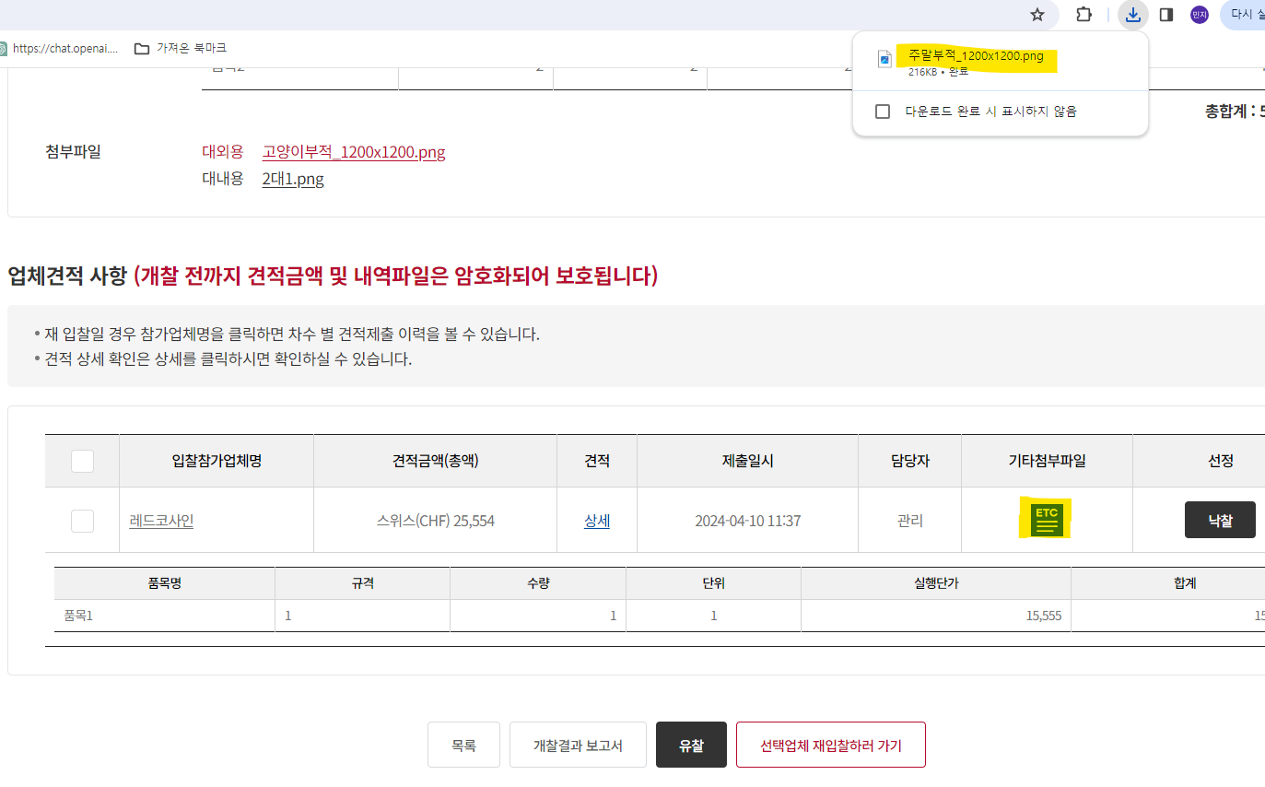
TST_06_008 | 낙찰권한 | 개찰자, 낙찰자 외 낙찰 권한 확인 | ID : 420850 PW : 1111 | 담당자 또는 입회자로 입력된 사용자로 로그인 하여 입찰상세 화면이동 | 입찰등록 당시 개찰자, 낙찰자 외 사용자는 버튼 미노출 확인 | 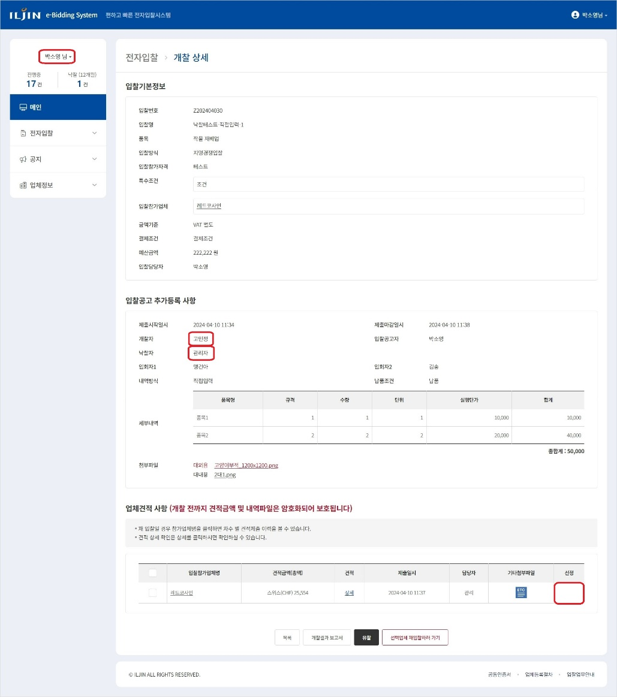
TST_06_009 | 낙찰권한 | 개찰자 낙찰 권한 확인 | ID : 300916 PW : 1111 | 제출한 업체 중 낙찰 버튼 노출 확인 | 입찰등록 당시 개찰자로 선정된 사용자 버튼 노출 확인 | 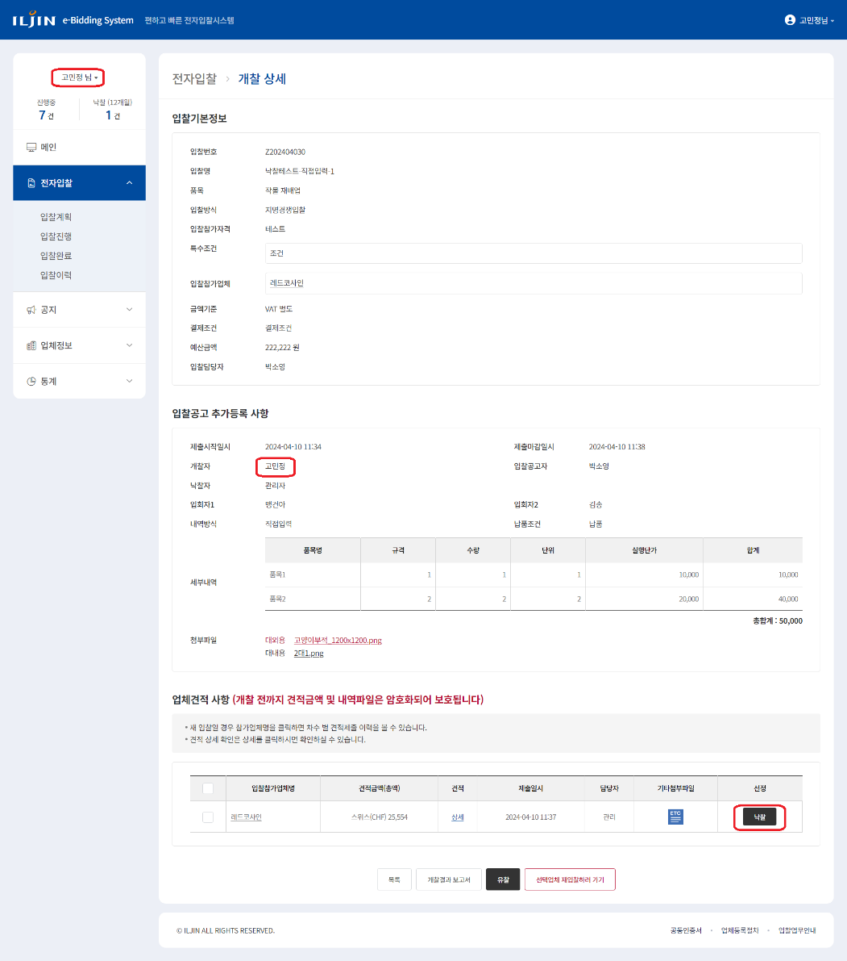
TST_06_010 | 낙찰권한 | 낙찰자 낙찰 권한 확인 | ID : ebidmast PW : 1111 | 제출한 업체 중 낙찰 버튼 노출 확인 | 입찰등록 당시 낙찰자로 선정된 사용자 버튼 노출 확인 | 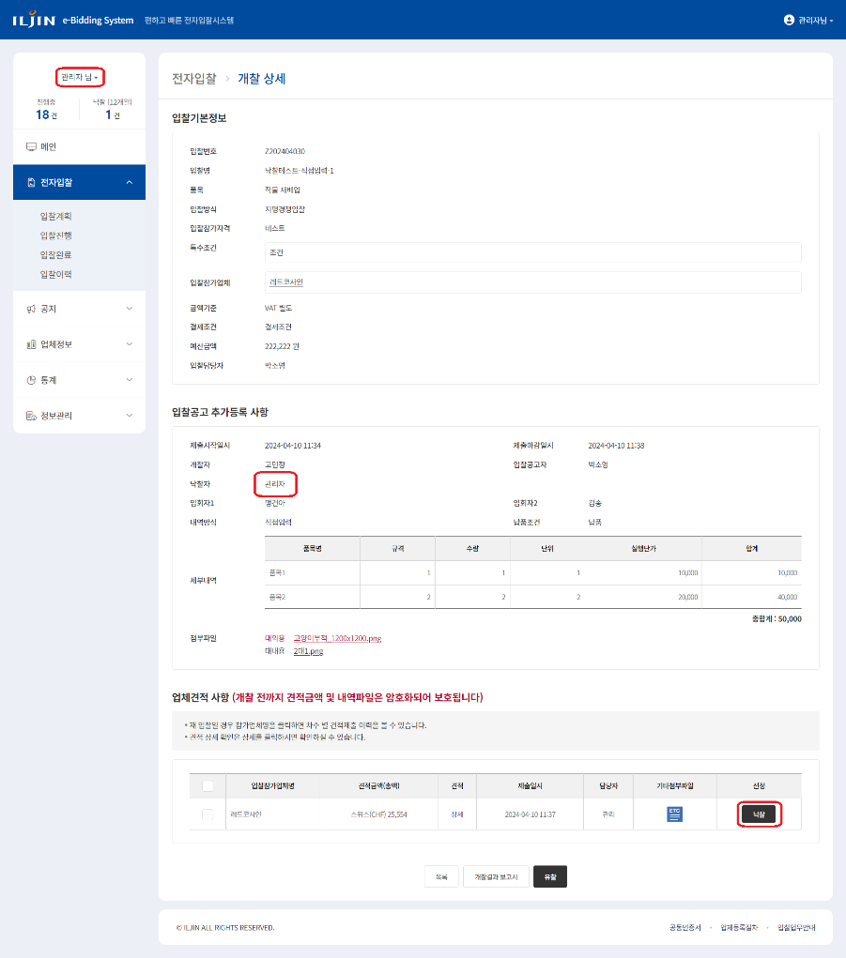
TST_06_011 | 낙찰처리 | 낙찰 기능 확인 | ID : 300916 PW : 1111 | 제출한 업체 중 낙찰 버튼 클릭 | 낙찰 버튼 클릭 시 추가합의사항 입력 팝업 확인 | 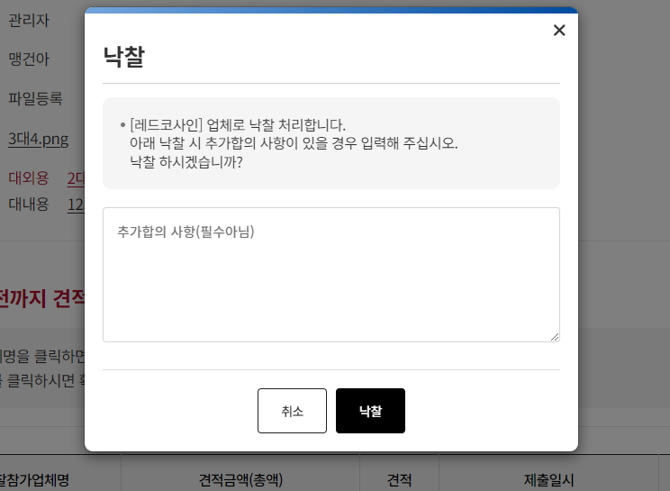
TST_06_012 | 낙찰처리 | 낙찰 기능 확인 | ID : 300916 PW : 1111 | 제출한 업체 중 낙찰 버튼 클릭 | 팝업 내 낙찰 버튼 클릭 시 해당 업체로 낙찰 업데이트 확인
TST_06_013 | 낙찰처리 | 낙찰 기능 확인 | ID : 300916 PW : 1111 | 제출한 업체 중 낙찰 버튼 클릭 | 입찰 상태 [입찰완료] 업데이트 확인 | 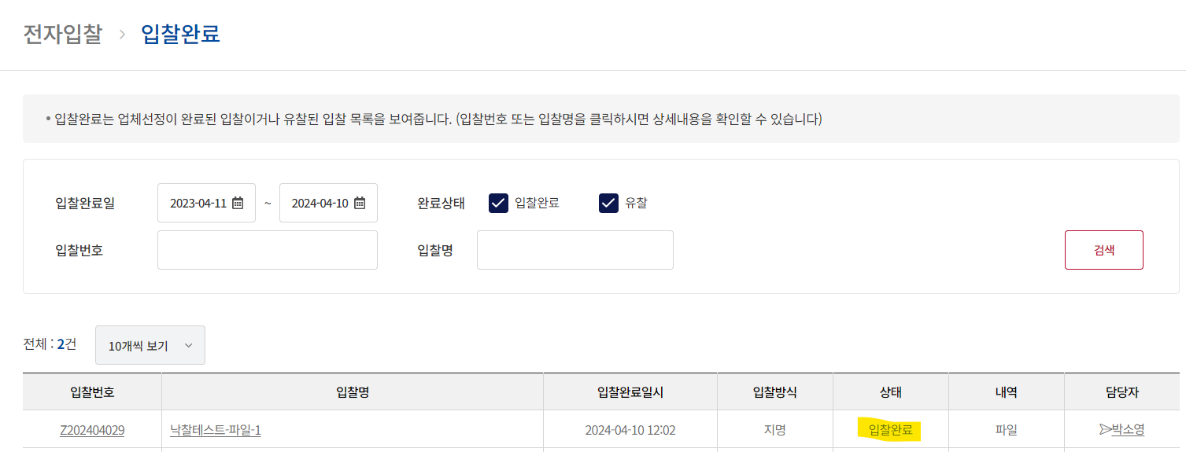
TST_06_014 | 낙찰 메일, 문자 발송 | 낙찰 메일, 문자 테이블 INSERT 확인 |  | DB TABLE t_email , smsdata 조회 | 낙찰 업체 메일 및 문자 발송 테이블 입력 확인

7. 입찰진행 재입찰처리
시험ID | 시험항목 | 시험목적 | 테스트 계정 정보 | 시험절차 | 시험내역 | 시험결과내역 | 시험결과
TST_07_001 | 입찰진행 개찰 화면 이동 | 개찰된 입찰의 상세화면 기능 확인 | ID : 420850 PW : 1111 | 전자입찰 > 입찰진행 > "개찰" 상태의 입찰번호 또는 입찰명 클릭 | 입찰진행 목록의 "개찰" 상태인 입찰번호 또는 입찰명을 클릭하여 개찰 상세 화면 이동 확인 | 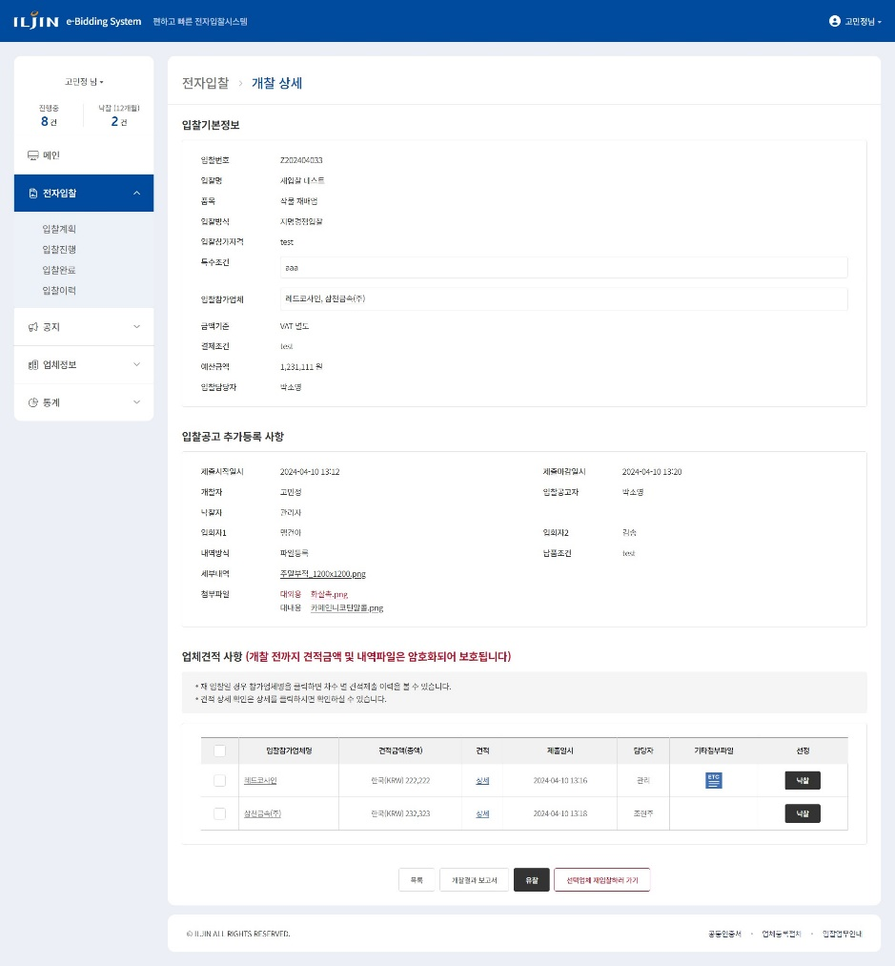
TST_07_002 | 재입찰 권한 | 재입찰 권한 확인 | ID : 340363 PW : 1111 | 낙찰자 또는 입회자로 입력된 사용자로 로그인 하여 입찰상세 화면이동 | 입찰등록 당시 담당자, 개찰자 외 사용자는 버튼 미노출 확인 | 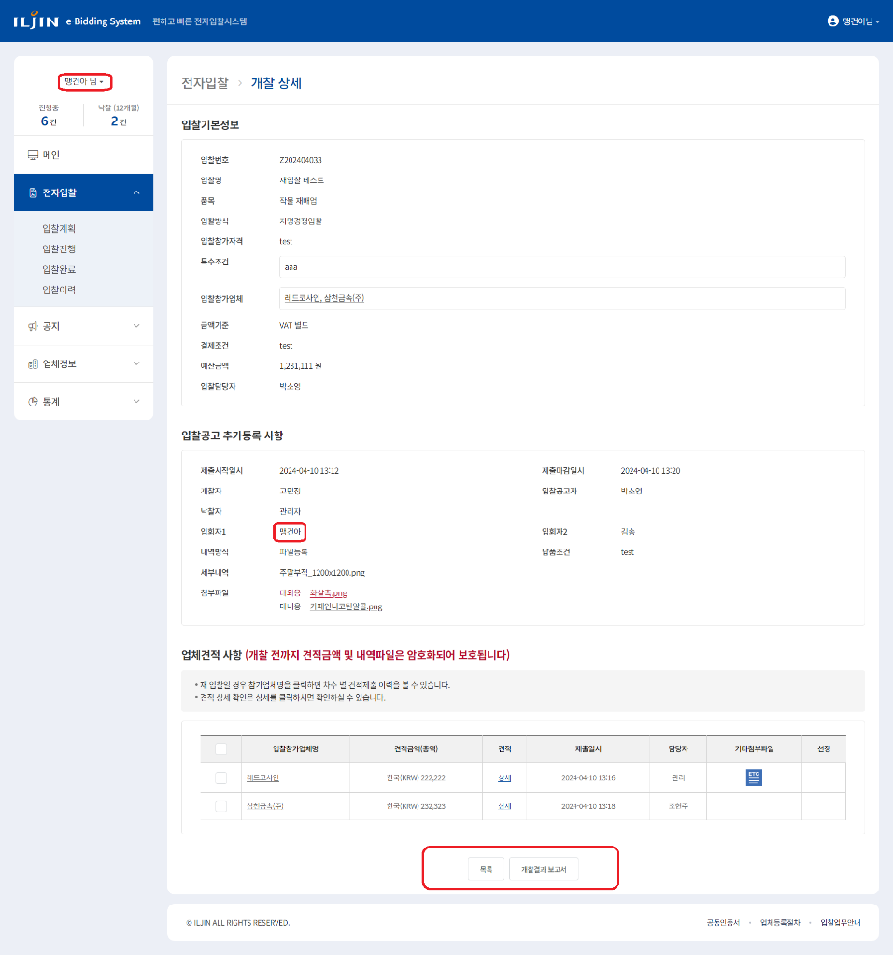
TST_07_003 | 재입찰 처리 | 재입찰 페이지 이동 확인 | ID : 300916 PW : 1111 | 투찰한 업체 중 일부를 체크하여 재입찰 버튼 클릭 | 업체를 클릭하지 않고 [선택업체 재입찰하러 가기] 버튼 클릭했을 때 유효성 검증 확인 | 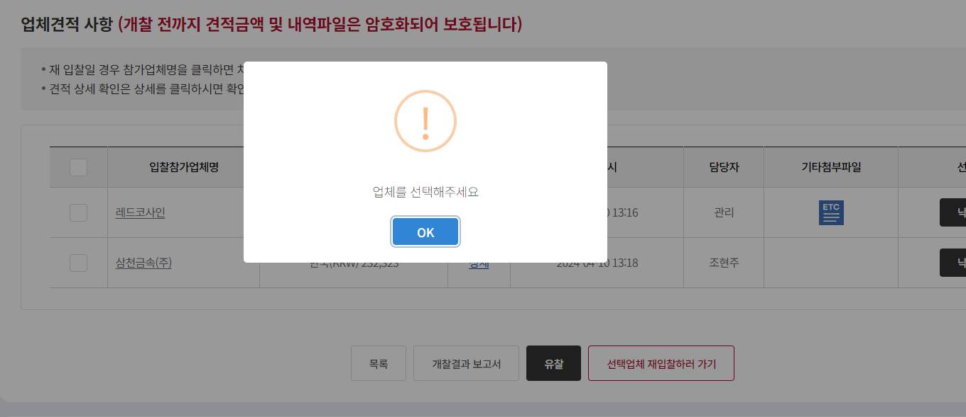
TST_07_004 | 재입찰 처리 | 재입찰 페이지 이동 확인 | ID : 300916 PW : 1111 | 투찰한 업체 중 일부를 체크하여 재입찰 버튼 클릭 | 투찰한 업체 중 일부(혹은 전부)를 체크하여 [선택업체 재입찰하러 가기] 버튼 클릭 | 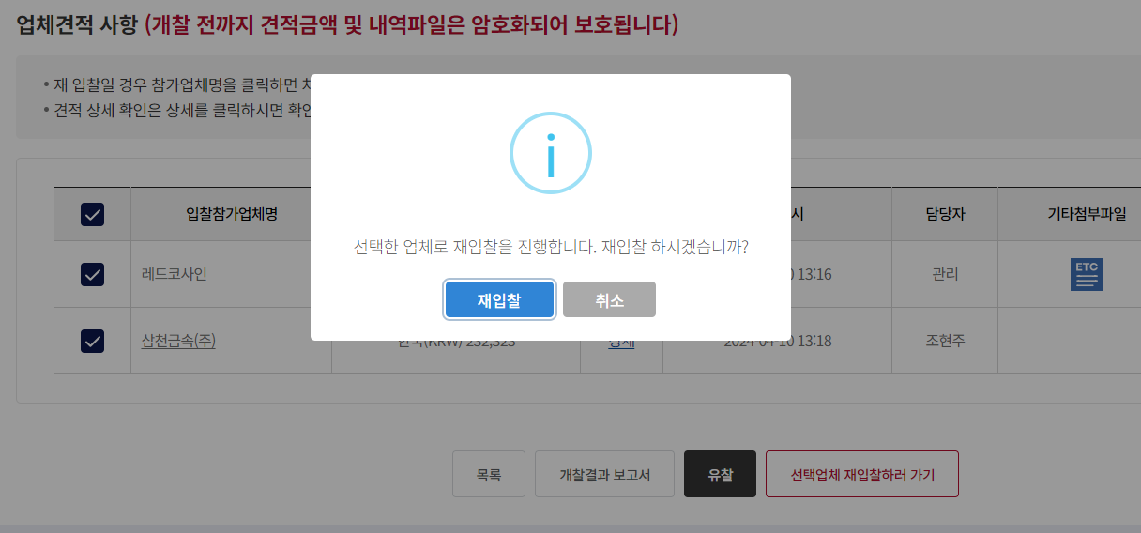
TST_07_005 | 재입찰 처리 | 재입찰 페이지 이동 확인 | ID : 300916 PW : 1111 | 투찰한 업체 중 일부를 체크하여 재입찰 버튼 클릭 | 입찰방식이 지명경쟁입찰로 고정, 재입찰 대상 업체가 입찰참가업체 란에 입력되어있는지 확인 | 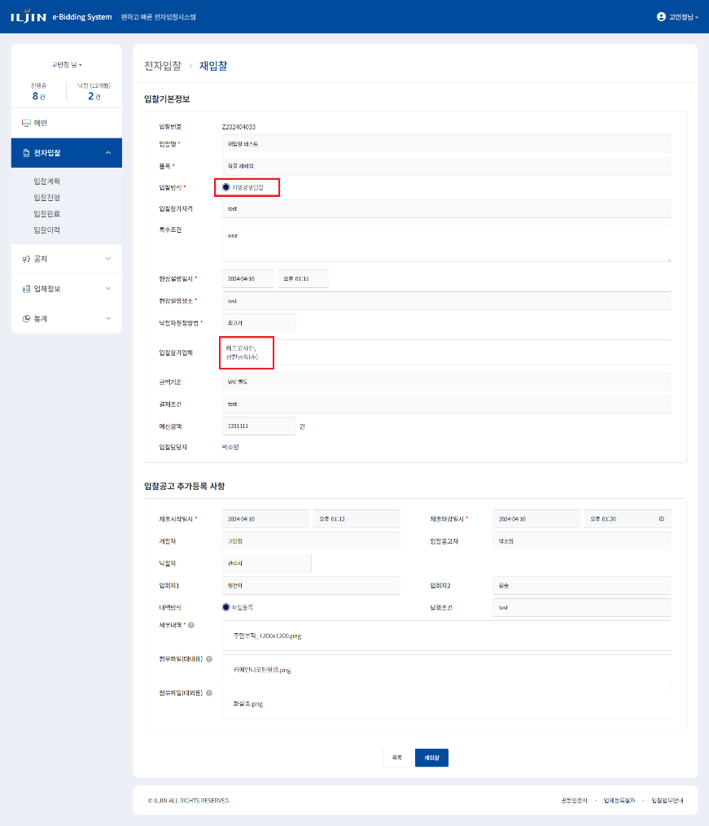
TST_07_006 | 재입찰 처리 | 재입찰 기능 확인 | ID : 300916 PW : 1111 | 재입찰 페이지에서 [재입찰] 버튼 클릭 | [재입찰] 버튼 클릭 시 제출마감일시가 현재 시간보다 이전일 경우 유효성검증 확인 | 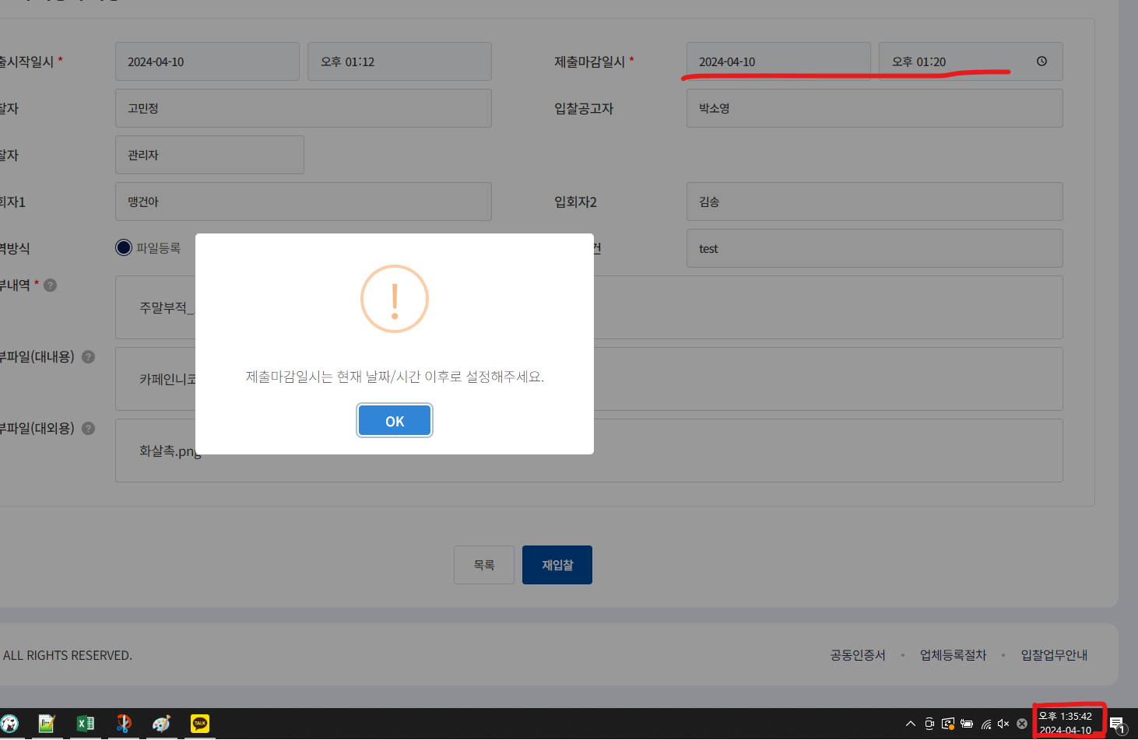
TST_07_007 | 재입찰 처리 | 재입찰 기능 확인 | ID : 300916 PW : 1111 | 재입찰 페이지에서 [재입찰] 버튼 클릭 | 유효성검증에 통과했을 경우 재입찰 팝업 확인 | 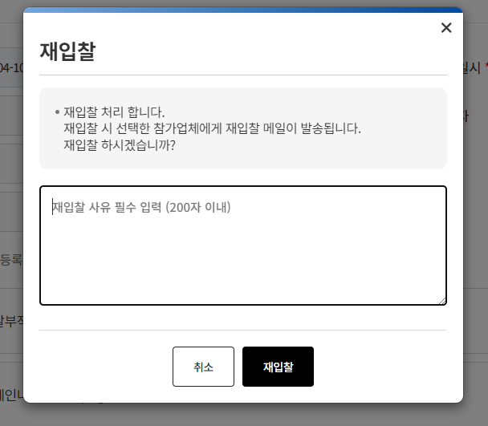
TST_07_008 | 재입찰 처리 | 재입찰 기능 확인 | ID : 300916 PW : 1111 | 재입찰 페이지에서 [재입찰] 버튼 클릭 | 입찰 상태 재입찰 업데이트 확인, 대상 업체 재투찰 가능 상태 확인 | 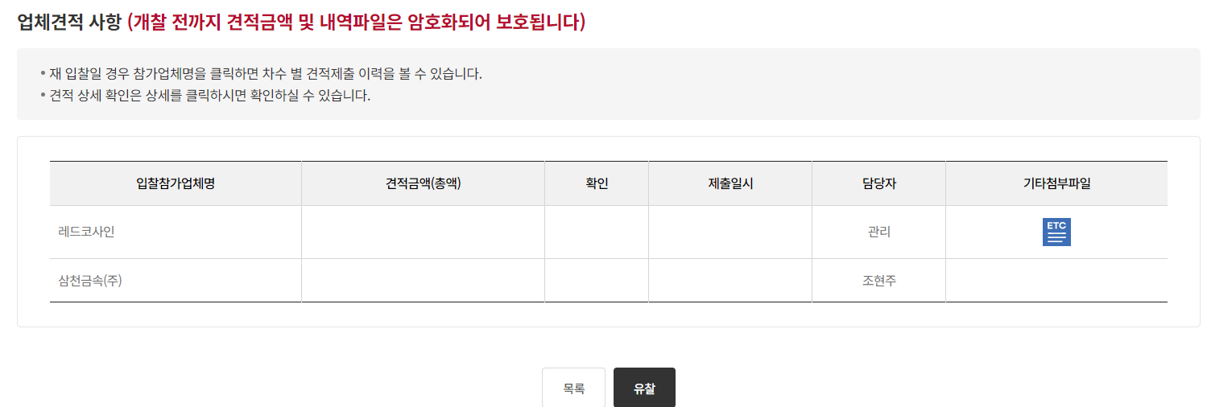 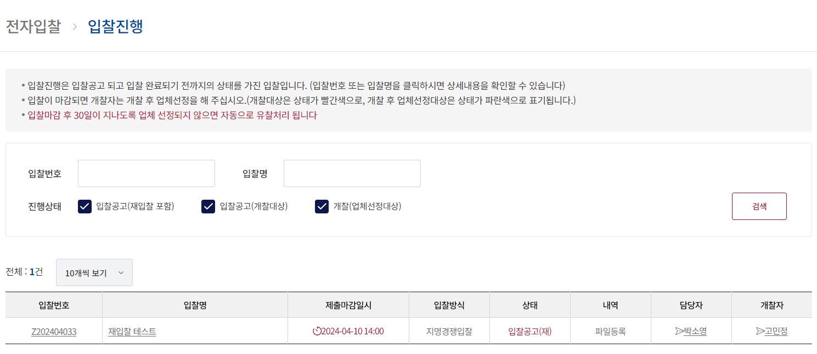
TST_07_009 | 재입찰 메일, 문자 발송 | 재입찰 메일, 문자 테이블 INSERT 확인 |  | DB TABLE t_email , smsdata 조회 | 재입찰 대상 업체 메일 및 문자 테이블 입력 확인

8 담당자 유찰처리
시험ID | 시험항목 | 시험목적 | 테스트 계정 정보 | 시험절차 | 시험내역 | 시험결과내역 | 시험결과
TST_08_001 | 유찰처리 대상 입찰 리스트 | 입찰진행중인 입찰의 상세화면 기능 확인 | ID : 420850 PW : 1111 | 전자입찰 > 입찰진행 > "입찰공고" 상태의 입찰번호 또는 입찰명 클릭 | 입찰진행 목록의 "입찰공고" 상태인 입찰번호 또는 입찰명을 클릭하여 개찰 상세 화면 이동 확인, 입찰기본정보 및 입찰공고 추가등록 사항 내용 확인 | 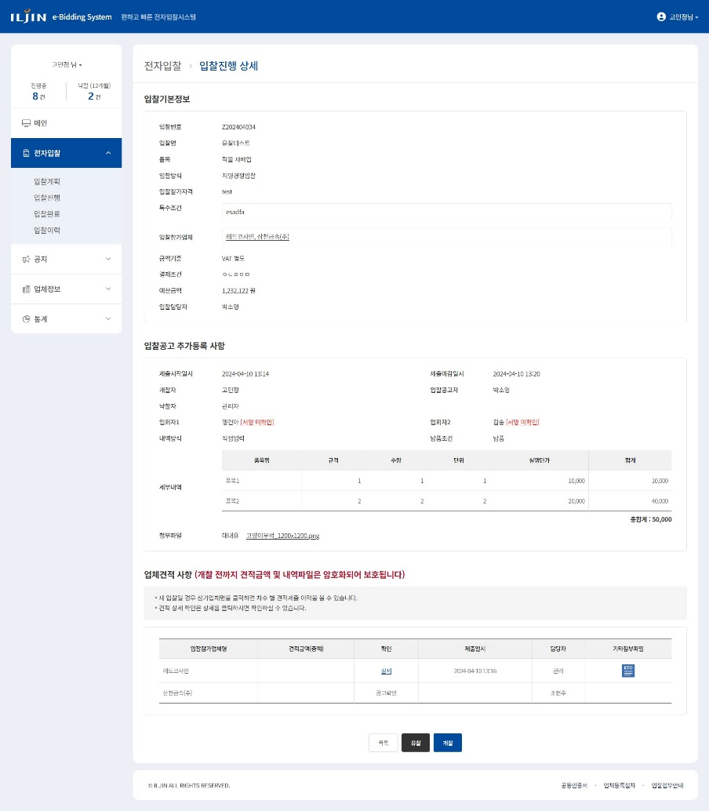
TST_08_002 | 유찰처리 대상 입찰 리스트 | 입찰진행중인 입찰의 상세화면 기능 확인 | ID : 420850 PW : 1111 | 입찰참가업체 명 클릭 | 지명경쟁입찰 일 경우 입찰참가업체 클릭 시 협력사 사용자 팝업 확인 | 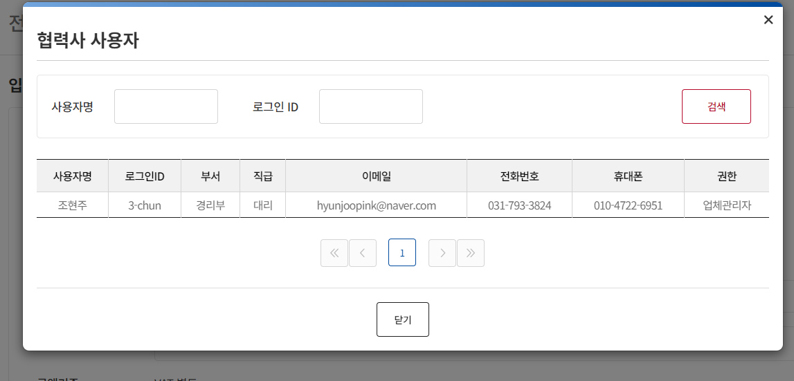
TST_08_003 | 유찰처리 대상 입찰 리스트 | 입찰진행중인 입찰의 상세화면 기능 확인 | ID : 420850 PW : 1111 | 세부내역 혹은 첨부파일 클릭 | 첨부파일 다운로드 확인 | 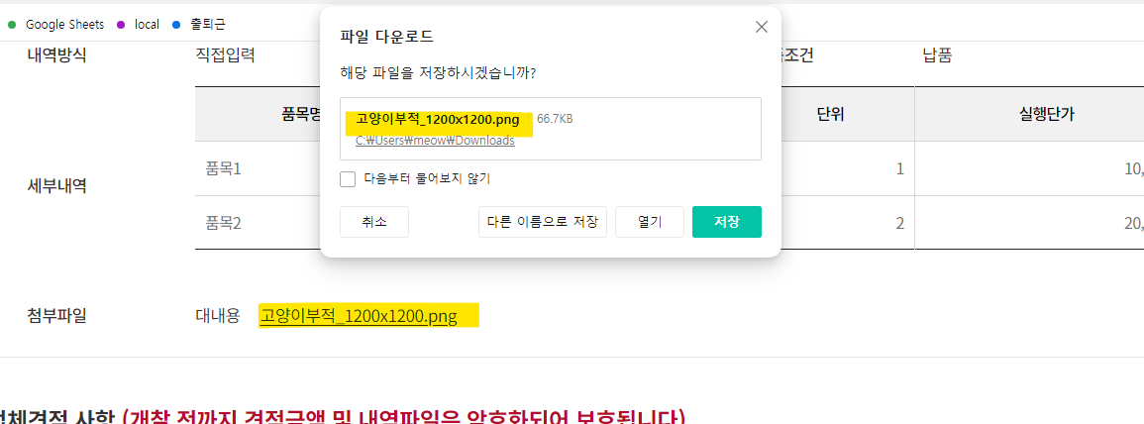
TST_08_004 | 유찰처리 대상 입찰 리스트 | 입찰진행중인 입찰의 상세화면 기능 확인 | ID : 420850 PW : 1111 | 업체견적사항 내용 확인 | 업체견적 사항 내용 확인 | 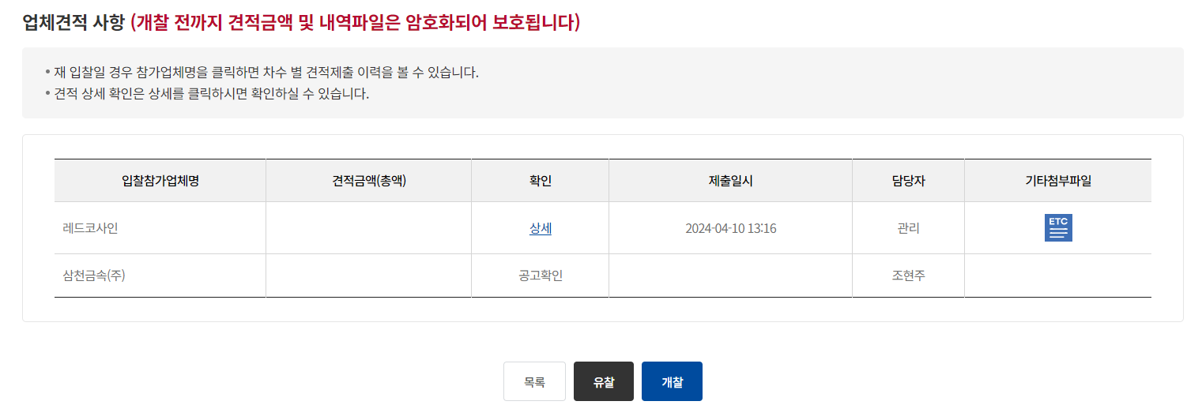
TST_08_005 | 유찰처리 대상 입찰 리스트 | 입찰진행중인 입찰의 상세화면 기능 확인 | ID : 420850 PW : 1111 | 투찰한 입찰참가업체명 행의 상세 클릭 | 견적의 "상세" 및 기타첨부파일 클릭 시 개찰 전 확인불가 알림창 노출 확인 | 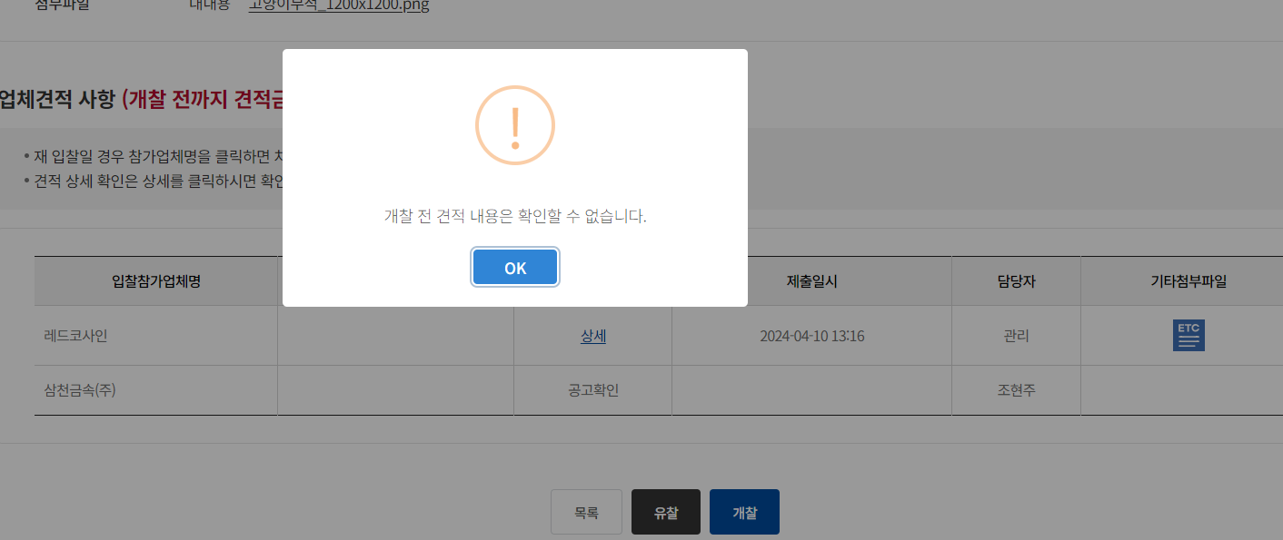
TST_08_006 | 유찰 권한 | 유찰 권한 확인 | ID : 340356 PW : 1111 | 입회자로 입력된 사용자로 로그인 하여 "입찰공고" 상태인 입찰상세 화면이동 | 입찰등록 당시 담당자, 개찰자, 낙찰자 외 사용자는 버튼 미노출 확인 | 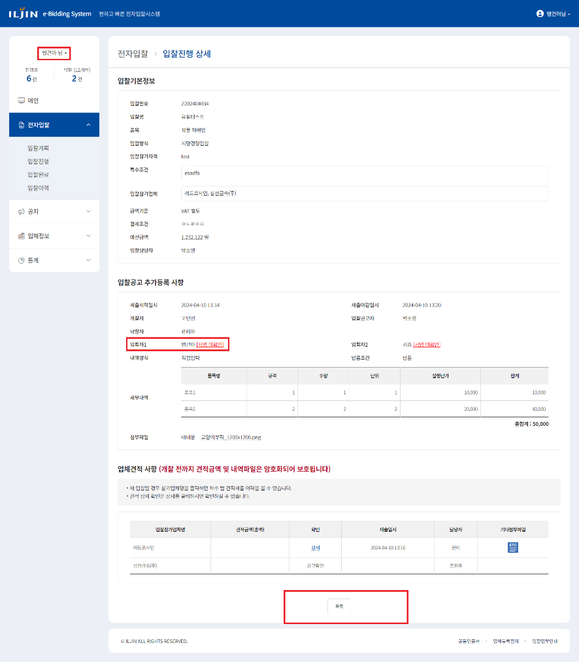
TST_08_007 | 담당자 유찰권한 | 유찰 권한 확인 | ID : 420850 PW : 1111 | 담당자로 입력된 사용자로 로그인 후 "입찰공고" 상태인 입찰상세 화면으로 이동하여 유찰 버튼 노출 확인 | 입찰등록 당시 담당자로 입력된 사용자 버튼 노출 확인 | 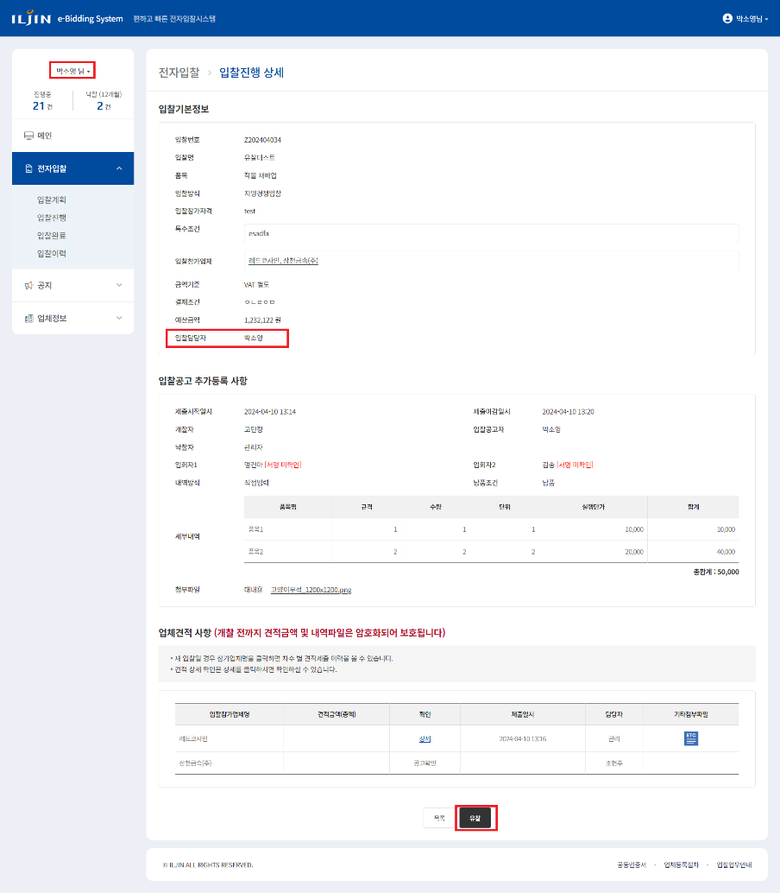
TST_08_008 | 개찰자 유찰권한 | 유찰 권한 확인 | ID : 300916 PW : 1111 | 개찰자로 입력된 사용자로 로그인 후 "입찰공고" 상태인 입찰상세 화면으로 이동하여 유찰 버튼 노출 확인 | 입찰등록 당시 개찰자로 입력된 사용자 버튼 노출 확인 | 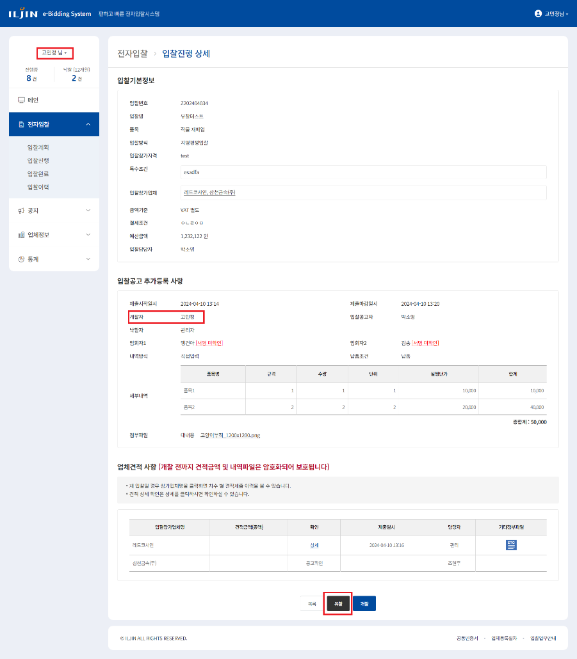
TST_08_009 | 낙찰자 유찰권한 | 유찰 권한 확인 | ID : ebidmast PW : 1111 | 낙찰자로 입력된 사용자로 로그인 후 "입찰공고" 상태인 입찰상세 화면으로 이동하여 유찰 버튼 노출 확인 | 입찰등록 당시 낙찰자로 입력된 사용자 버튼 노출 확인 | 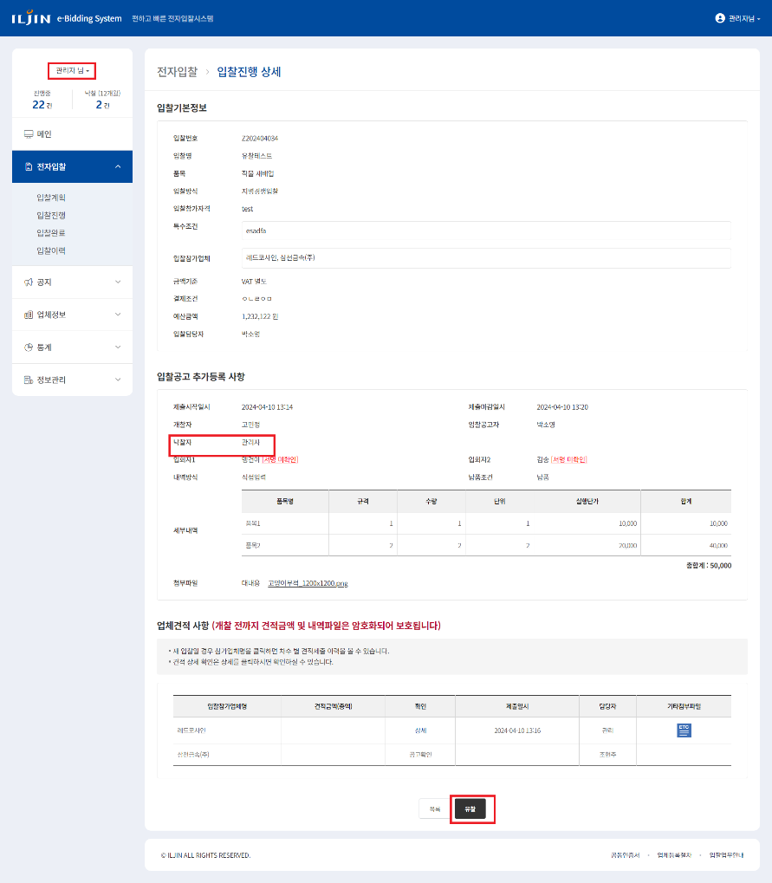
TST_08_010 | 개찰 전 유찰처리 | 유찰 기능 확인 | ID : ebidmast PW : 1111 | "입찰공고" 상태인 입찰상세 화면에서 유찰 버튼 클릭 | 유찰 버튼 클릭 시 유찰사유 입력 팝업 확인 | 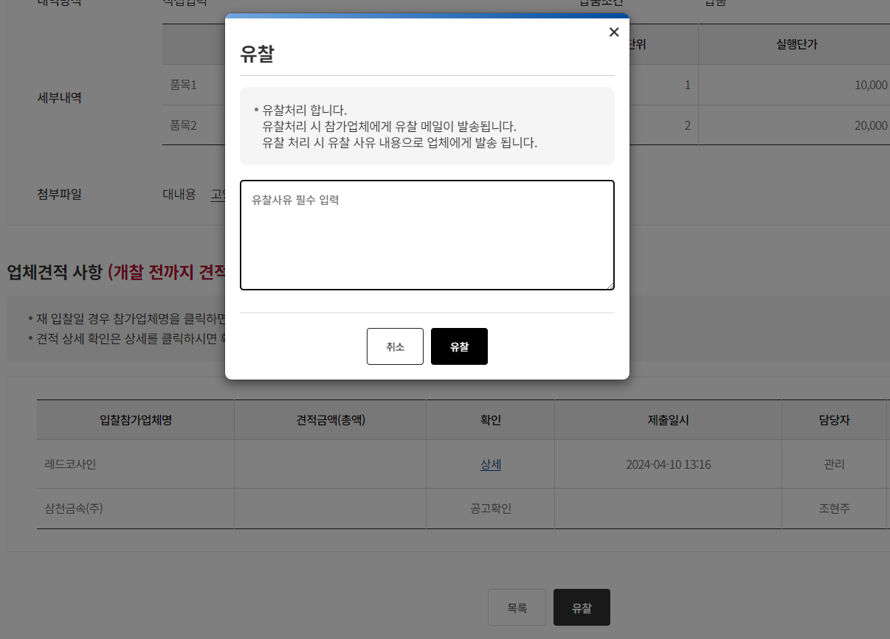
TST_08_011 | 개찰 전 유찰처리 | 유찰 기능 확인 | ID : ebidmast PW : 1111 | 유찰 버튼 클릭 | 팝업 내 유찰 버튼 클릭 시 유찰사유 입력 확인 후 업데이트 확인
TST_08_012 | 유찰 메일, 문자 발송 | 유찰 메일 테이블 INSERT 확인 |  | DB TABLE t_email 조회 | 투찰한 업체에게 유찰 메일 테이블 입력 확인
TST_08_013 | 유찰처리 대상 입찰 상세 | 개찰된 입찰의 상세화면 기능 확인 | ID : 420850 PW : 1111 | 전자입찰 > 입찰진행 > "개찰" 상태의 입찰번호 또는 입찰명 클릭 | 입찰진행 목록의 "개찰" 상태인 입찰번호 또는 입찰명을 클릭하여 개찰 상세 화면 이동 확인, 입찰기본정보 및 입찰공고 추가등록 사항 내용 확인 | 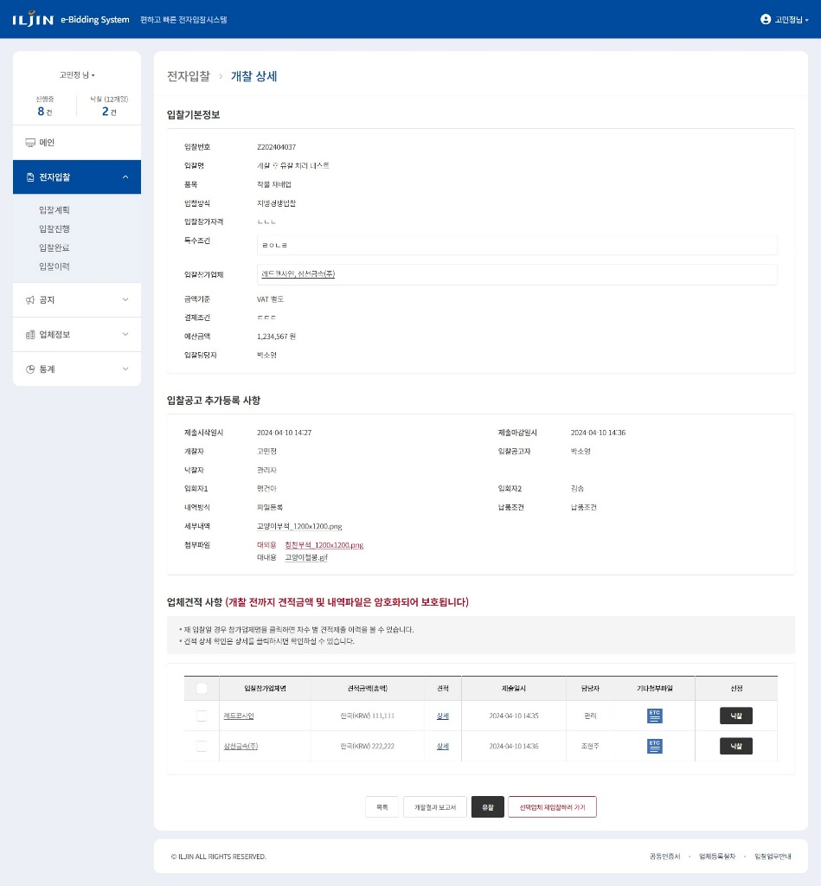
TST_08_014 | 유찰 권한 | 유찰 권한 확인 | ID : 340356 PW : 1111 | 입회자로 입력된 사용자로 로그인 하여 "개찰" 상태인 입찰상세 화면이동 | 입찰등록 당시 담당자, 개찰자, 낙찰자 외 사용자는 버튼 미노출 확인 | 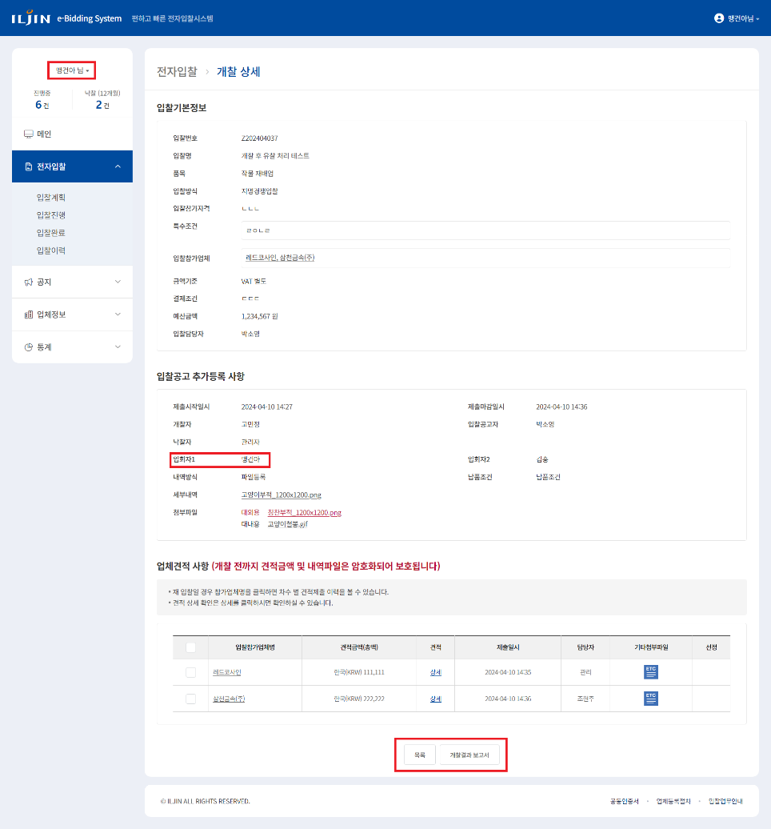
TST_08_015 | 담당자 유찰권한 | 유찰 권한 확인 | ID : 420850 PW : 1111 | 담당자로 입력된 사용자로 로그인 후 "개찰" 상태인 입찰상세 화면으로 이동하여 유찰 버튼 노출 확인 | 입찰등록 당시 담당자로 입력된 사용자 버튼 노출 확인 | 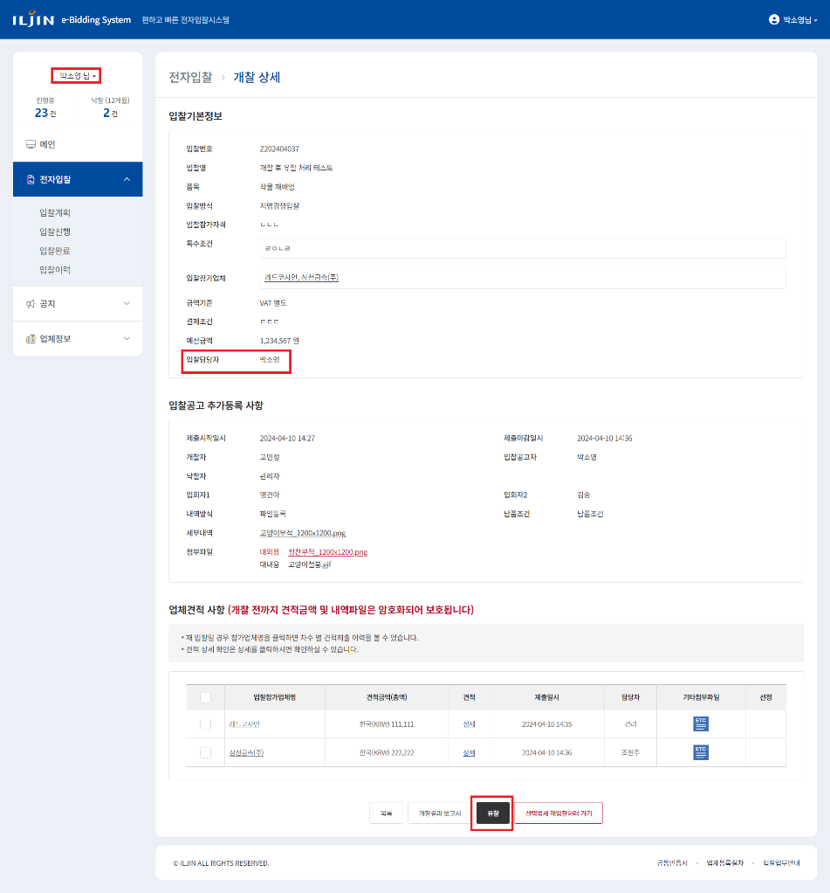
TST_08_016 | 개찰자 유찰권한 | 유찰 권한 확인 | ID : 300916 PW : 1111 | 개찰자로 입력된 사용자로 로그인 후 "개찰" 상태인 입찰상세 화면으로 이동하여 유찰 버튼 노출 확인 | 입찰등록 당시 개찰자로 입력된 사용자 버튼 노출 확인 | 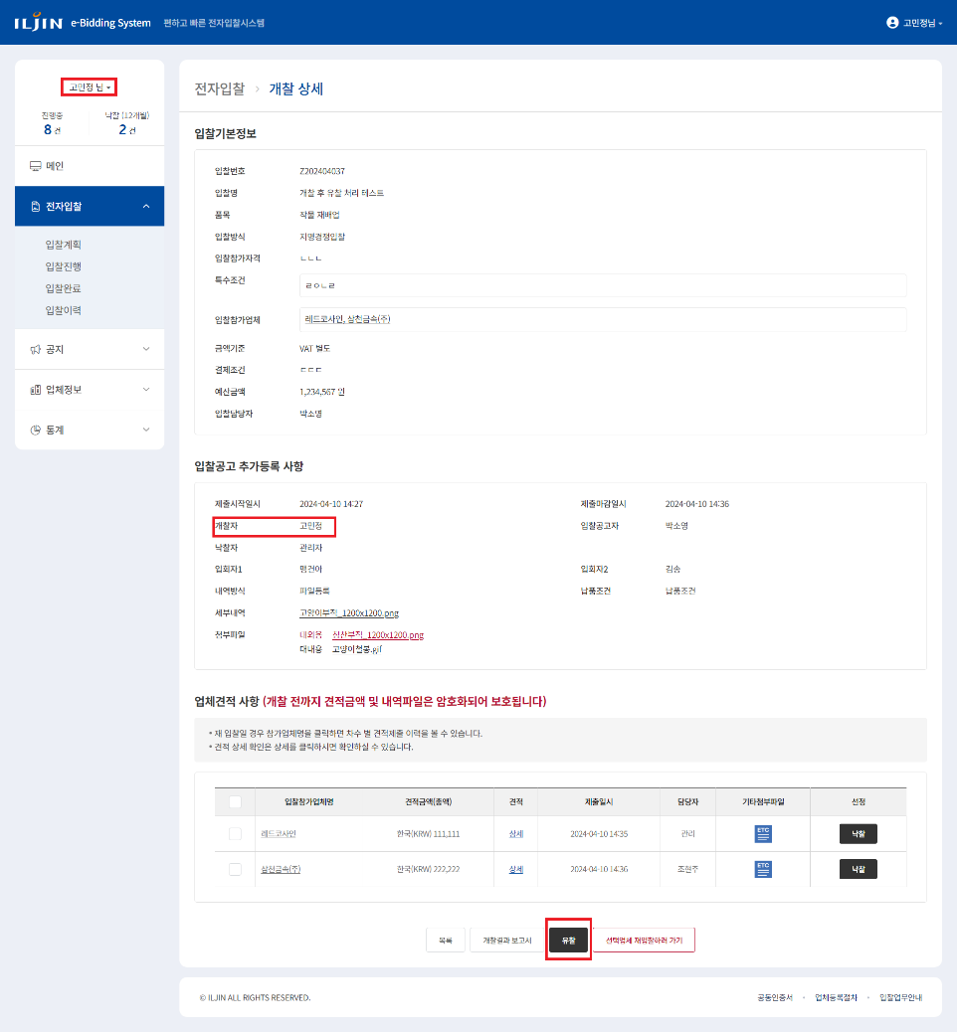
TST_08_017 | 낙찰자 유찰권한 | 유찰 권한 확인 | ID : ebidmast PW : 1111 | 낙찰자로 입력된 사용자로 로그인 후 "개찰" 상태인 입찰상세 화면으로 이동하여 유찰 버튼 노출 확인 | 입찰등록 당시 낙찰자로 입력된 사용자 버튼 노출 확인 | 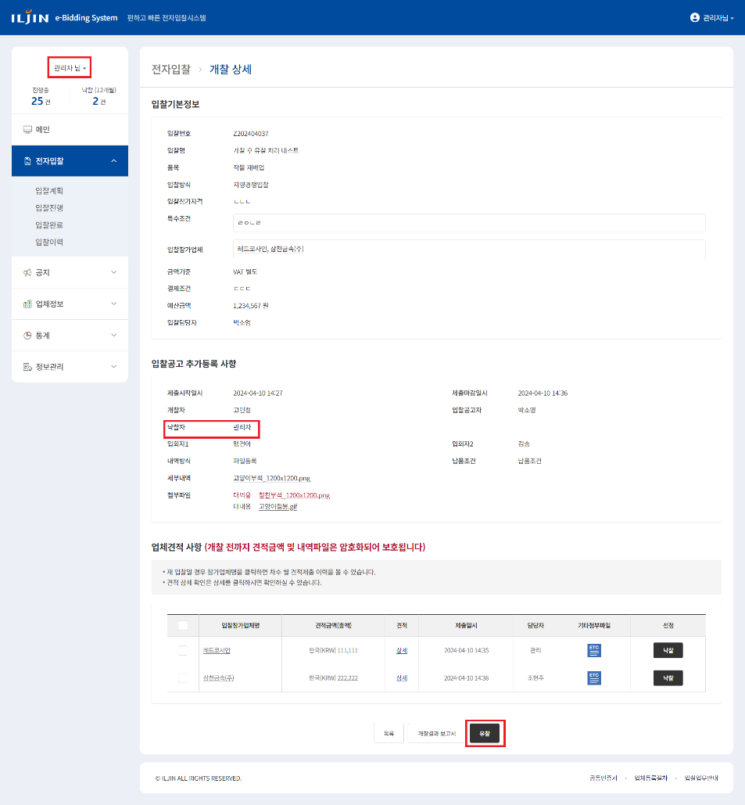
TST_08_018 | 유찰처리 | 유찰 기능 확인 | ID : ebidmast PW : 1111 | 유찰 버튼 클릭 | 유찰 버튼 클릭 시 유찰사유 입력 팝업 확인 | 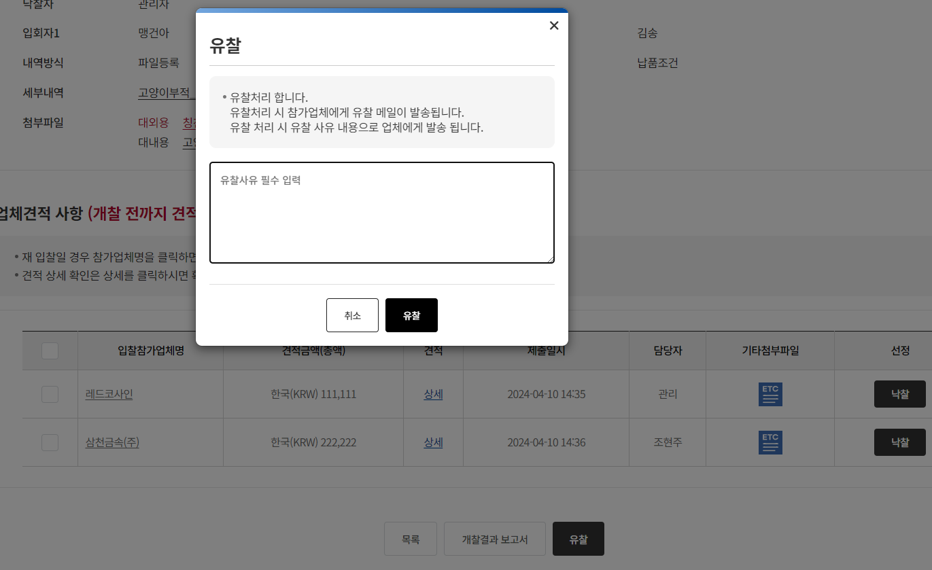
TST_08_019 | 유찰처리 | 유찰 기능 확인 | ID : ebidmast PW : 1111 | 유찰 버튼 클릭 | 팝업 내 유찰 버튼 클릭 시 유찰사유 입력 확인 후 업데이트 확인
TST_08_020 | 유찰 메일, 문자 발송 | 유찰 메일 테이블 INSERT 확인 |  | DB TABLE t_email 조회 | 투찰한 업체에게 유찰 메일 테이블 입력 확인

